界面&功能
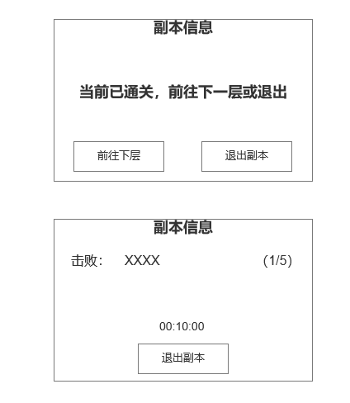
玲珑塔系统 |  |  |  | 功能规则

 | 功能入口 |  |  |  |  | 玲珑塔 相关基础规则和清单
 |  |  |  |  | 1.设计目的是什么 |  | 5功能点清单 |  |  |  | 6.各功能逻辑流程
 | 1.点击功能图标进入 |  |  |  | ▶ | 爬塔挑战，考验战力 | 模块 | 类型 | 内容 | 优先级 |  | 功能开放
 | 2.图标位于主界面 |  |  |  | ▶ | 挑战单层所有BOSS可通关该层 | 玄冥地宫 | UI和资源 | 功能入口 | 1 |  | ▶ | 主线和等级达到开发
 | 3.参考图标 |  |  |  | 2.基本规则 |  |  | UI和资源 | 玩法界面 | 1 |  | 挑战层数
 |  |  |  |  | ▶ | 挑战当前层所有小关BOSS以通关层数 |  | UI和资源 | BOSS模型 | 1 |  | ▶ | 自行任意选择当前层数BOSS，全部BOSS挑战成功后当前层数通关
 |  |  |  |  | ▶ | 通关副本可获得通关奖励，通关层数可以领取层数通关奖励 |  | UI和资源 | 界面背景图 | 2 |  | 技能升级
 |  |  |  |  | ▶ | 每日可领取当前最高层数奖励。最高层数提高时可再次领取。 |  | UI和资源 | 挑战副本地图 | 3 |  | ▶ | 选中要升级的技能页签
 |  |  |  |  | 3.解锁方式 |  |  | 功能逻辑 | 功能开放 | 1 |  | ▶ | 消耗材料点击升级按钮提高技能等级
 |  |  |  |  | ▶ | 主线任务或等级开放 |  | 功能逻辑 | 层数小关挑战 | 1 |  | 被动技能解锁
 |  |  |  |  | 4关联功能 |  |  | 功能逻辑 | 层数通关逻辑 | 2 |  | ▶ | 点击主动技能页签查看当前主动技能附带哪些被动技能
 |  |  |  |  | ▶ | 主界面【入口位置】 |  | 功能逻辑 | 层数通关奖励领取 | 3 |  | ▶ | 升级该主动技能到激活该被动所需技能等级即可激活
 |  |  |  |  | ▶ | 副本功能【挑战地图】 |  | 功能逻辑 | 每日奖励领取领取 | 3
 |  |  |  |  |  |  |  | 功能数值 | 奖励，BOSS强度数值 | 3

 | 技能界面【当前为示例】
4
1
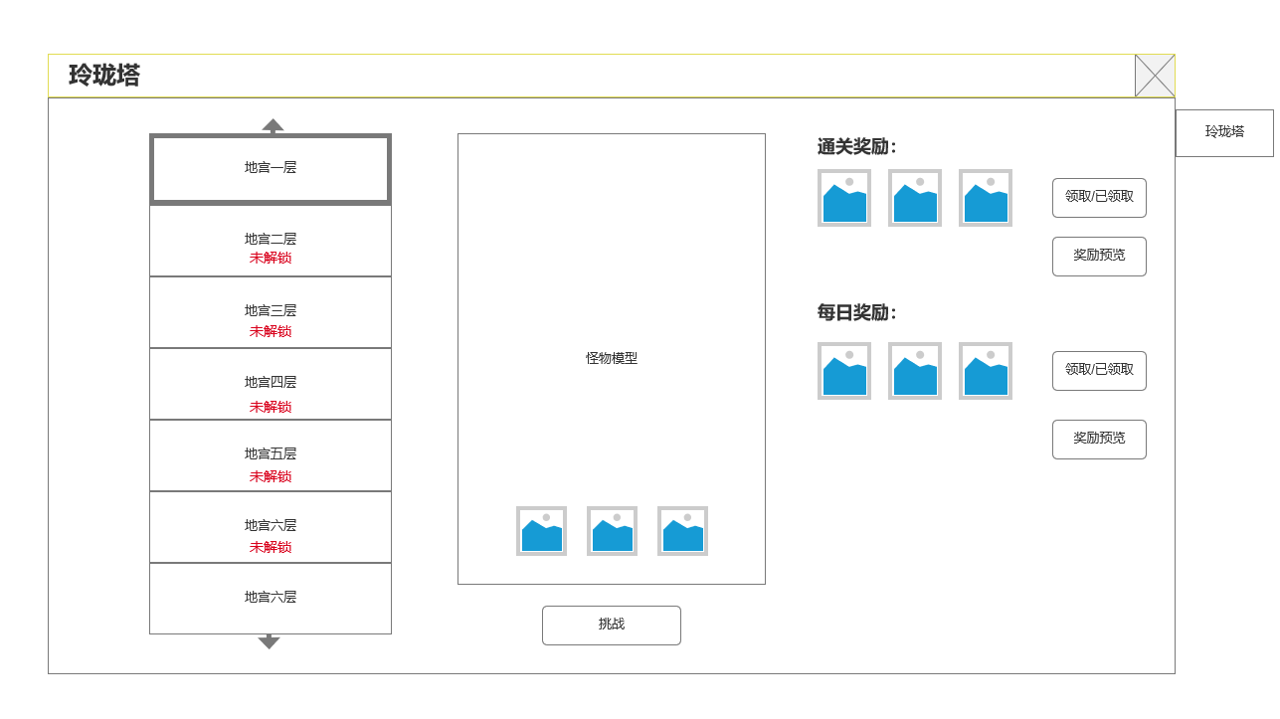
 |  | 1.功能标题 |  |  | 1.功能开放
 |  | 2.显示玲珑塔背景图 |  |  | ▶ | 主线任务或等级开放
 |  | ▶ | 显示玲珑塔背景图 |  | 2.玲珑塔层数
 |  | ▶ | 玲珑塔层数标签 |  | ▶ | 最高200层
 |  | 3.当前层数怪物模型 |  |  | ▶ | 任意选择当前层BOSS进入副本挑战，击败BOSS后会显示已挑战。
 |  | ▶ | 当前选中层数怪物模型 |  | ▶ | 当前层数挑战通关后解锁下一层。打开界面默认选中最高层。上一层可选中，未解锁层数无法选中
 |  | ▶ | 怪物掉落预览 |  | 3.通关逻辑
 |  | ▶ | 挑战按钮 |  | ▶ | 本层所有BOSS击败后可通关本层。
5
 |  | 4.关闭 |  |  | ▶ | 小关BOSS奖励由副本通关奖励发放，本日奖励需手动领取
 |  | ▶ | 关闭当前界面 |  | ▶ | 【红点规则1】有通关奖励，每日奖励未领取时，在层数页签，领取按钮显示红点
 |  | 5.通关奖励&每日奖励 |  |  | 4.副本规则
 |  | ▶ | 当前层数通关奖励&奖励预览 |  | ▶ | 限定时间内击败BOSS即可通关
2
 |  | ▶ | 每日奖励&奖励预览 |  | ▶ | 阵亡，超时均判定通关失败，副本内不可复活。

3

 | 未标注界面

7

 | 掉落预览

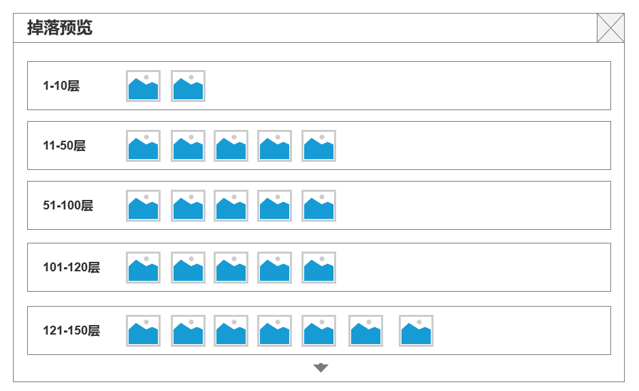

 | 副本内信息

功能美需
UI需求

 | 序号 | 类型 | 对应界面 | 内容 | 功能需求 | 策划建议 | 参考图
 | 1 | UI | 玲珑塔界面 | 玩法主界面 | 详见界面功能设计
 | 2 | UI
 | 3 | UI
 | 4 | UI
 | 5 | UI
 | 6 | UI
 | 7 | UI
 | 8 | UI
 | 9 | UI
 | 10 | UI
 | 11 | UI
 | 12 | UI
 | 13 | UI
 | 14 | UI
 | 15 | UI
 | 16 | UI
 | 17 | UI
 | 18 | UI
 | 19 | UI

背景图需求

 | 序号 | 类型 | 对应界面 | 内容 | 功能需求 | 策划建议 | 参考图
 | 1 | 2D原画 | 玩法主界面 | BOSS模型站位后的原画背景
 | 2 | 2D原画 | 玲珑塔背景图 | 玲珑塔背景图
 | 3 | 2D原画
 | 4 | 2D原画
 | 5 | 2D原画
 | 6 | 2D原画

道具图标需求

动效需求

 | 序号 | 类型 | 内容 | 描述 | 功能需求 | 策划建议 | 参考图

其他 （ICON，模型，表情等）

 | 序号 | 类型 | 对应界面 | 内容 | 功能需求 | 策划建议 | 参考图
 | 1 | ICON | 主界面 | 主界面代表技能功能的入口图标 | 主界面代表技能功能的入口图标 |  | 

参考界面
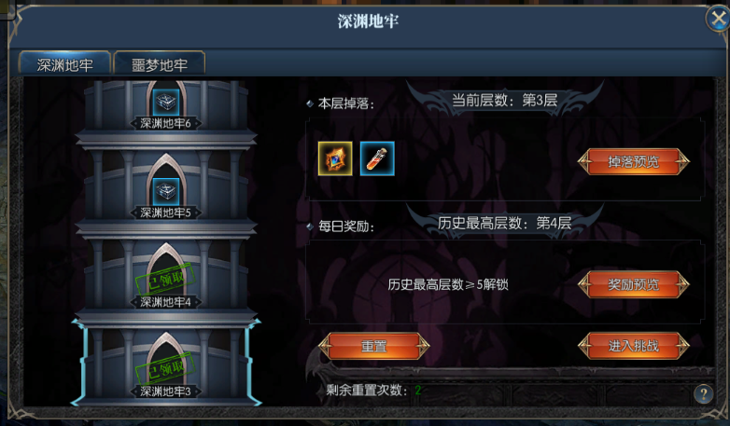
参考图

 | 参考游戏—无极霸业

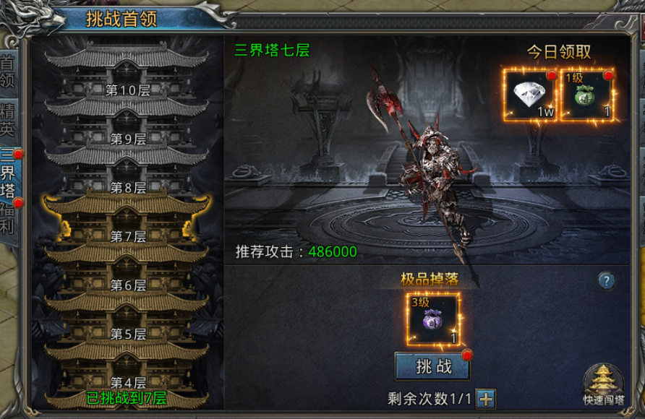

 | 参考游戏—天使降临

